EL_01001
University | Ecole Centrale de Lyon |  |  |  |  | Back to BOM |  |  | Car # | 81 |  | Part Cost | $0.85
System | Electrical |  | FileLink1 | Drawing |  |  |  |  |  |  |  | Qty | 2
Assembly | Rear firewall instruments and wires |  | FileLink2 |  |  |  |  |  | FileLink1
Part | Fuse box bracket |  | FileLink3 |  |  |  |  |  | FileLink2 |  |  | Extended Cost | $1.70
P/N Base | EL_01001 |  |  |  |  |  |  |  | FileLink3
Suffix | AA
Details | Description brève de la pièce

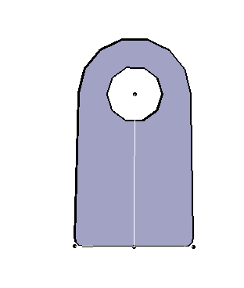
ItemOrder | Material | Use | UnitCost | Size1 | Unit1 | Size2 | Unit2 | Area Name | Area | Length | Density | Quantity | Sub Total
10 | Steel, mild | Stock material for part | $2.25 | 20 | mm | 18 | mm | Rectangular | 3.60E-04 | 0.003 | 7,850 | 1.00 | $0.02
 |  |  |  |  |  |  |  |  |  |  |  | Sub Total | $0.02

ItemOrder | Process | Use | UnitCost | Unit | Quantity | Multiplier | Mult. Val. | Sub Total
10 | Machining Setup, Install and remove | Setup for laser cutting | $1.30 | unit | 1 | 2 parts cut from a single machine setup | 0.5 | $0.65
20 | Laser Cut | Cutout shape | $0.01 | cm | 7 | Material - Cast Iron | 2.5 | $0.18
 |  |  |  |  |  |  | Sub Total | $0.83

dEL_01001
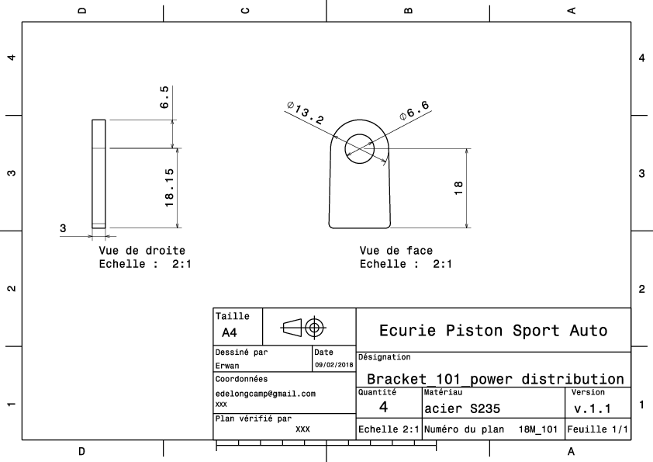
Drawing part : | EL 01001

dEL_01002
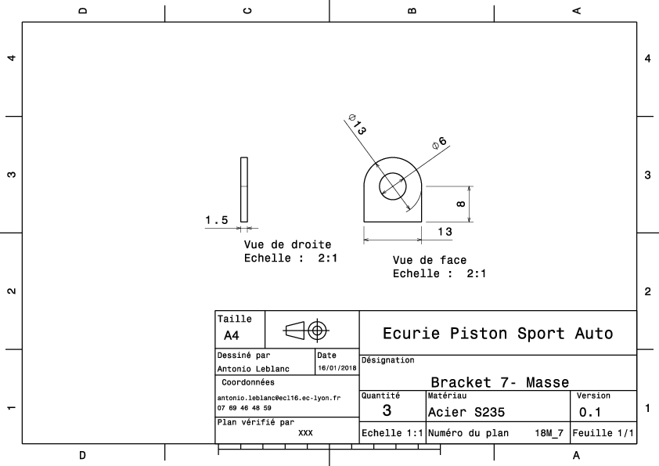
Drawing part : | EL_01002

dEL_01003
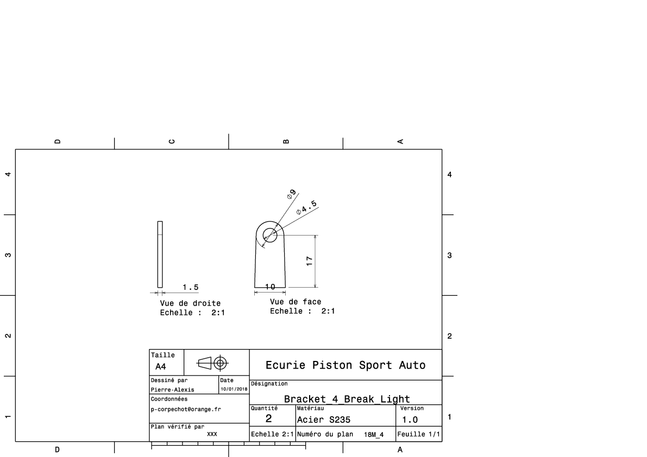
Drawing part : | EL_01003

EL_01004
University | Ecole Centrale de Lyon |  |  |  |  | Back to BOM |  |  | Car # | 81 |  | Part Cost | $6.86
System | Electrical |  | FileLink1 | Drawing |  |  |  |  |  |  |  | Qty | 1
Assembly | Rear firewall instruments and wires |  | FileLink2 |  |  |  |  |  | FileLink1
Part | Master switch panel |  | FileLink3 |  |  |  |  |  | FileLink2 |  |  | Extended Cost | $6.86
P/N Base | EL 01004 |  |  |  |  |  |  |  | FileLink3
Suffix | AA
Details | Description brève de la pièce

ItemOrder | Material | Use | UnitCost | Size1 | Unit1 | Size2 | Unit2 | Area Name | Area | Length | Density | Quantity | Sub Total
10 | Cast Iron (per kg) | Stock material for part | $1.00 | 116 | mm |  |  | circle area | 4.23E-02 | 0.005 | 7,000 | 1.00 | $1.33
 |  |  |  |  |  |  |  |  |  |  |  | Sub Total | $1.33

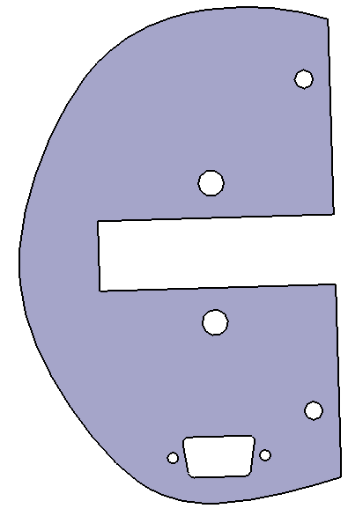
ItemOrder | Process | Use | UnitCost | Unit | Quantity | Multiplier | Mult. Val. | Sub Total
10 | Machining Setup, Install and remove | Setup for laser cutting | $1.30 | unit | 1 |  |  | $1.30
20 | Laser Cut | Cutout shape | $0.01 | cm | 136 | Material - Cast Iron | 2.5 | $3.40
 |  |  |  |  |  |  |  | $-
 |  |  |  |  |  |  |  | $-
 | lignes vides à supprimer si non utilisées |  |  |  |  |  |  | $-
 |  |  |  |  |  |  |  | $-
 |  |  |  |  |  |  | Sub Total | $4.70

ItemOrder | Fastener | Use | UnitCost | Size1 | Unit1 | Size2 | Unit2 | Quantity | Sub Total
 |  |  |  |  |  |  |  |  | $-
 | lignes vides à supprimer si non utilisées |  |  |  |  |  |  |  | $-
 |  |  |  |  |  |  |  |  | $-
 |  |  |  |  |  |  |  | Sub Total | $-

ItemOrder | Tooling | Use | UnitCost | Unit | Quantity | PVF | FracIncld | Sub Total
10 | Welds - Welding Fixture | Exemple de Tooling | $500.00 | point | 5 | 3000 | 1 | $0.83

 |  |  |  |  |  |  | Sub Total | $0.83

dEL_01005
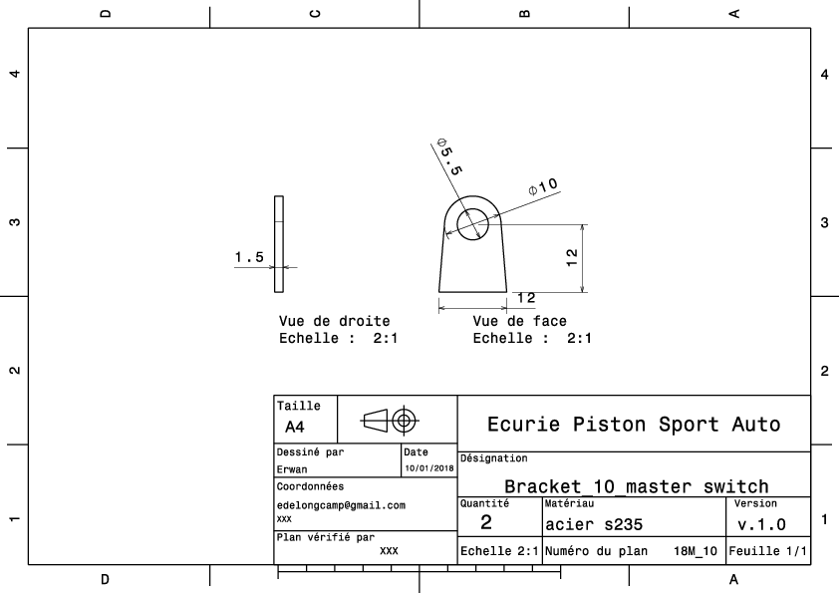
Drawing part : | EL_01005

dEL_01006
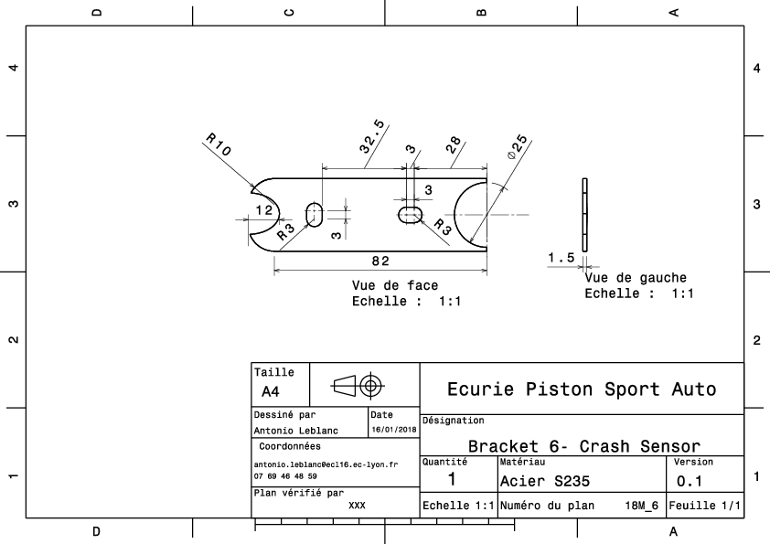
Drawing part : | EL_01006

